상품제안서
엑스트라 에어탱크 대용량 가열식가습기4.2L | 상품코드: S44395

 |  |  |  |  |  |  | 02-713-8555 | www.synergygift.co.kr
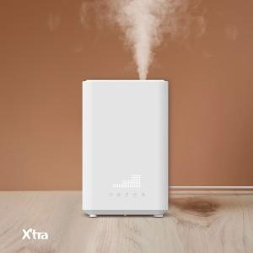 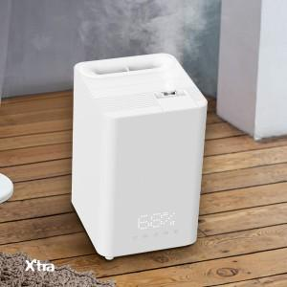 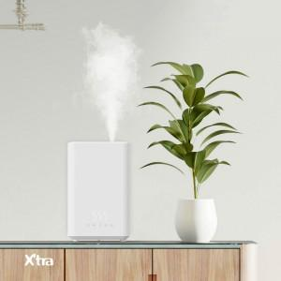

【상세/제작정보】 | <p><span style="font-size: 14pt;">※ 100개 미만 인쇄 진행시 인쇄방법에서 택1 / 100개 이상 인쇄 진행시 100개 이상 인쇄에서 택1</span></p>

【인쇄/포장옵션】 | 실크, 레이저 / 포장불가능

【공급단가】 | 수량 | 10~ | 30~ | 100~ | 200~ | 300~
*VAT별도 | 단가 | 83,500원 | 80,100원 | 76,100원 | 74,700원 | 73,400원

【상품 URL】 | https://www.synergygift.co.kr:443/src/goods_detail.php?gdno=44395

